ログイン画面要件定義
画面要件定義 |  |  | システム名 | モビルスーツ管理システム | 作成者 | 香山 | 修正者
 |  |  | サブシステム名 | ログイン画面 | 作成日 | 2025-08-24 | 修正日

MS-01

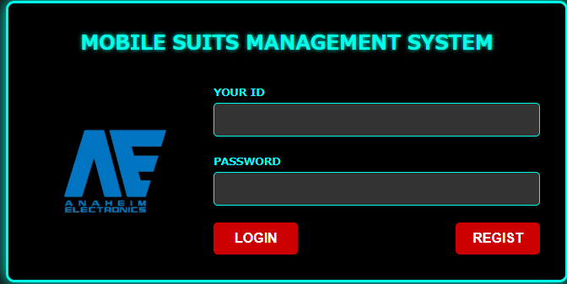

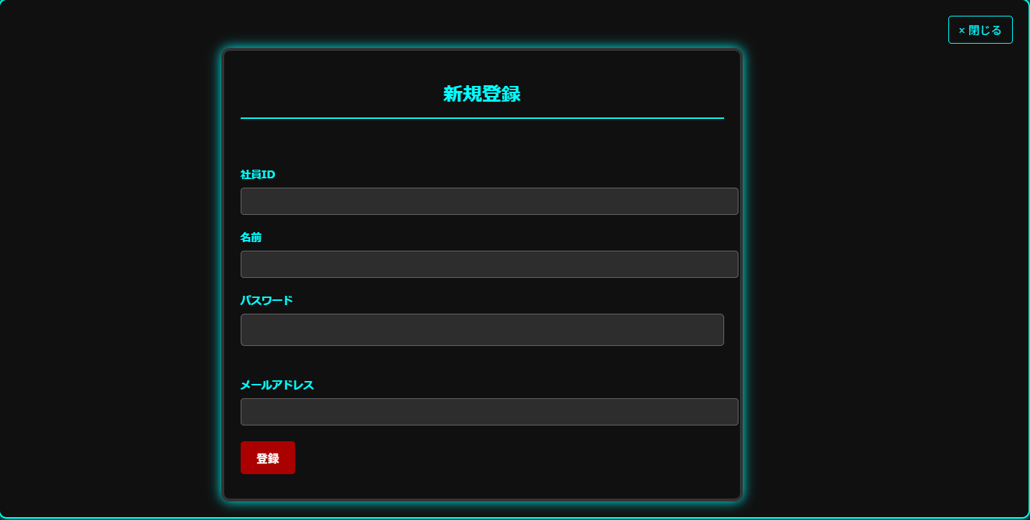
 | D_MS_01 | ※REGISTボタン押下時

ホーム画面
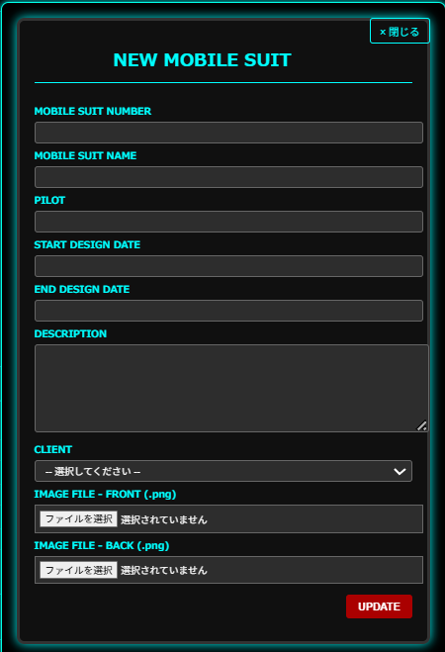
画面レイアウト |  |  | システム名 | モビルスーツ管理システム | 作成者 | 香山 | 修正者
 |  |  | サブシステム名 | ホーム画面 | 作成日 | 2025-08-24 | 修正日
 | MS-02
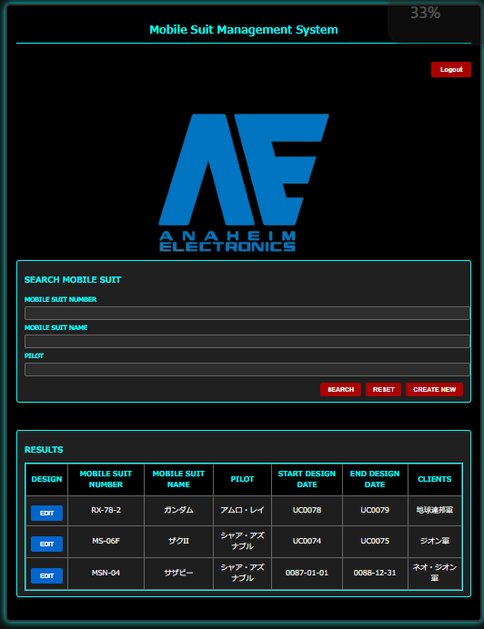

 | D_MS_02 | ※REGISTボタン押下時

モビルスーツ設計画面
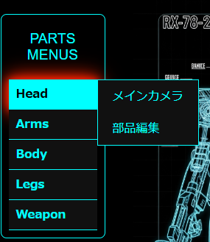
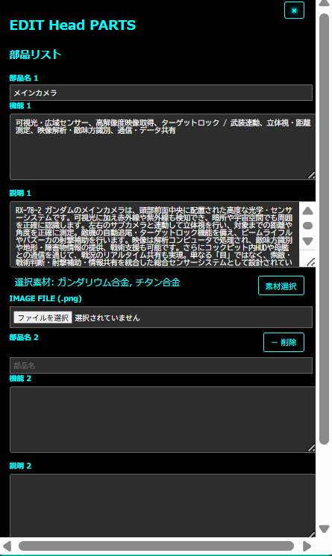
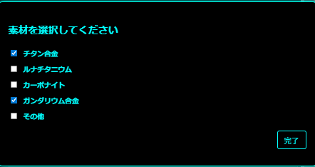
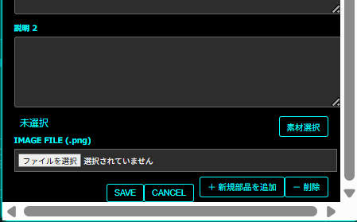
画面レイアウト |  |  | システム名 | モビルスーツ管理システム | 作成者 | 香山 | 修正者
 |  |  | サブシステム名 | モビルスーツ設計画面 | 作成日 |  | 修正日
 | MS-03
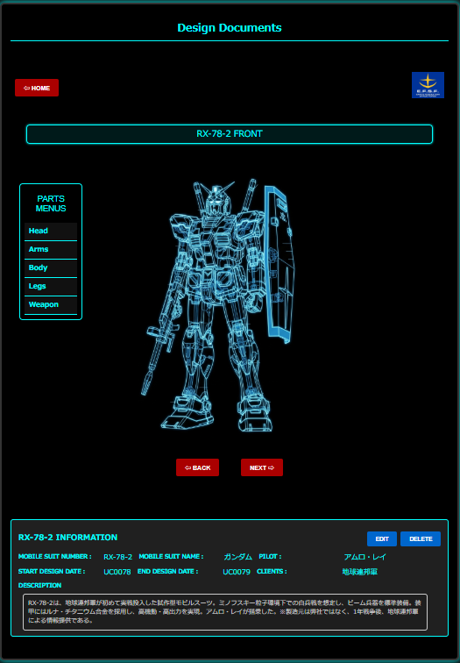

 |  |  |  |  |  |  |  | ※・地球連邦軍
 |  |  |  |  |  |  |  |  | ・ジオン軍
 |  |  |  |  |  |  |  |  | ・エゥーゴ
 |  |  |  |  |  |  |  |  | ・ティターンズ
 |  |  |  |  |  |  |  |  | ・ネオジオン
 |  |  |  |  |  |  |  |  | ロゴが変わる

 |  |  |  |  |  |  | モビルスーツ画像は
 |  |  |  |  |  |  | アナハイムエレクトロニック
 |  |  |  |  |  |  | 社員が自由に変更可能
 |  |  |  |  |  |  | ※2枚まで

 | ※EDITボタン押下時
 | D_MS_03
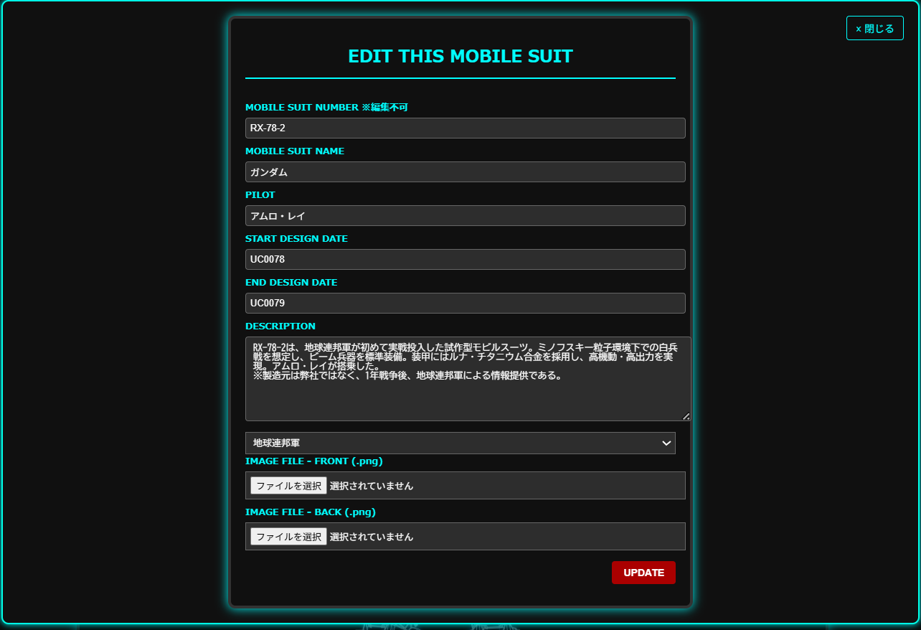

 | NEXTボタン押下時
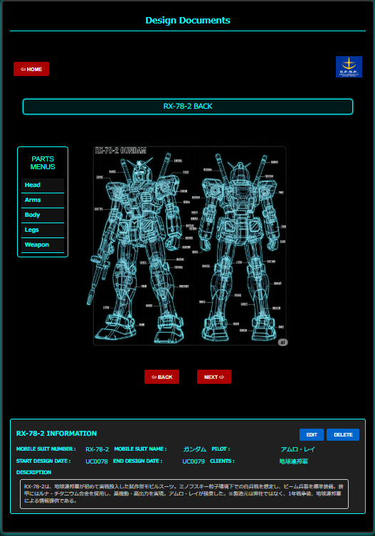

 |  | ※head Arms Body Legs Weaponにカーソル合わせる

モビルスーツ部品設計参照画面
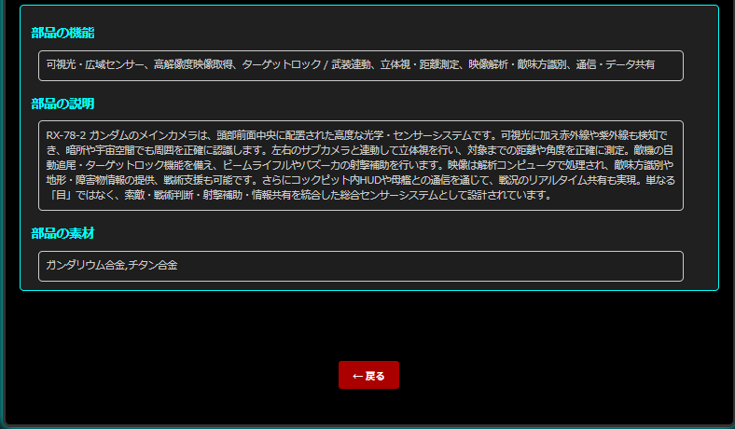
画面レイアウト |  | システム名 | モビルスーツ管理システム | 作成者 | 香山 | 修正者
 |  | サブシステム名 | モビルスーツ設計画面 | 作成日 |  | 修正日
 | MS-04-01
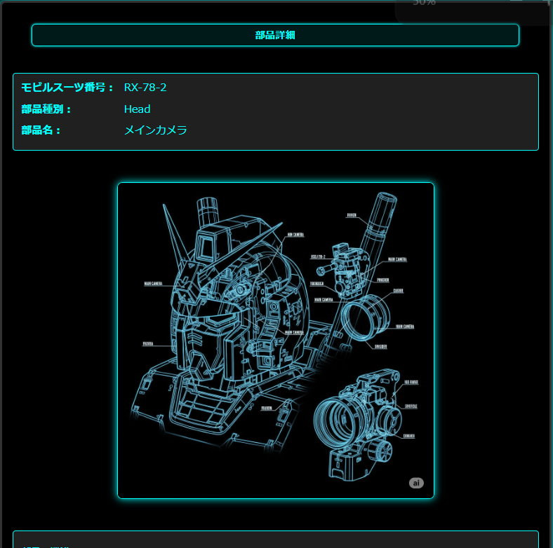
参照モード

モビルスーツ部品設計編集画面
画面レイアウト |  | システム名 | モビルスーツ管理システム | 作成者 | 香山 | 修正者
 |  | サブシステム名 | モビルスーツ設計画面 | 作成日 |  | 修正日
 | MS-04-01

編集モード

SAVE
キャンセル

素材の編集

